Sheet1
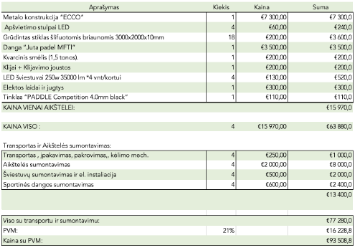
 |  | fenol | vaigora | Oksport | Montavimas | Vnt. | Viso

Suoliukai | 8 | 220 | 15 | 30 | 10 | 275 | 2200
Danga praėjimai | 70 *3=210m2 |  |  | 3675 | 550 |  | 4225
Danga aplinkui | 140*0,5=70m2 | 1m2=17,5 |  | 1225 | 550 |  | 1775
Varteliai su spyna. | 1,1*2 | 220 |  | 30 | 50 |  | 300
Užaklinimai | 2,7*2 | 180 |  | 30 | 50 |  | 780

 |  |  |  |  |  |  | 9280
Danga

Aprašymas | Kiekis | Kaina | Suma

Suoliukai | 8 | 275 | 2200
Danga "teracota" praėjimai m2. | 200 | 17.5 | 3500
Dangos sumontavimas |  |  | 600
Varteliai su vyriais ir remais (ap.1200*2000) su spynos įmontavimu | 1 | 300 | 300
Varteliai aklini (ap.2300*2000) | 3 | 300 | 900

 |  | Viso | 7500
 |  | PVM | 1575
 |  | Su PVM | 9075

